问题清单
序号 | 问题分类 | 紧迫度 | 问题现状描述 | 需求描述及业务目标 | 对应模块 | 解决方案 | 解决状态 | 提出人 | 提出日期 | 解决日期 | 实施人 | 备注
1 | 改善性需求 | 低 | 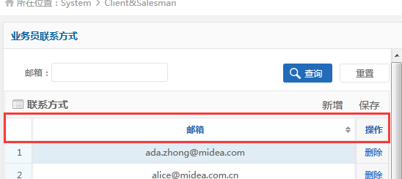 Client&Salesman 业务员联系方式，只有邮箱，无法快速识别其名字 | 建议新增业务员中文名字，事业部字段 |  | 可排期实现：新增业务员中文名字，权限已控制事业部 |  | 黄科沛 | 2016-03-03
2 | 系统BUG | 中 | 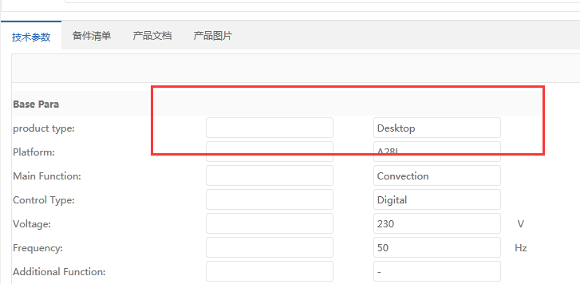 使用标准版本导致备件主数据时，备注兰出现了物料描述 | 备注栏不应该出现物料描述 |  | 不是bug：模板使用错误 |  | 黄科沛 | 2016-03-03

